例8-2
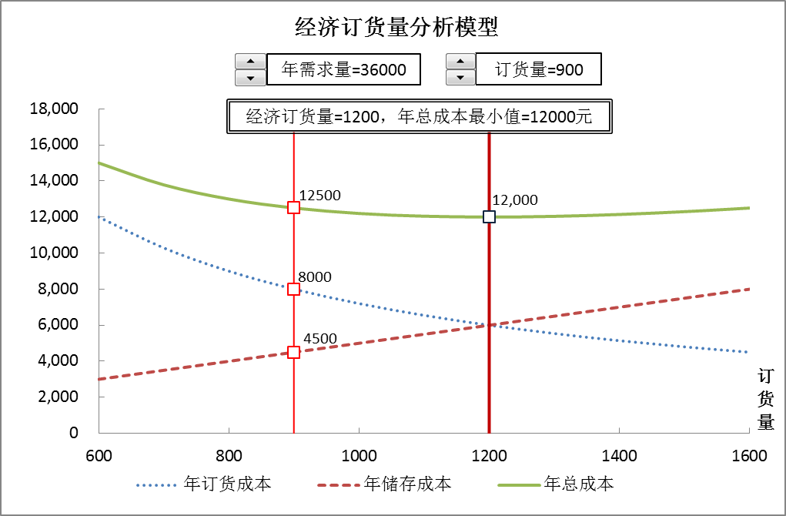
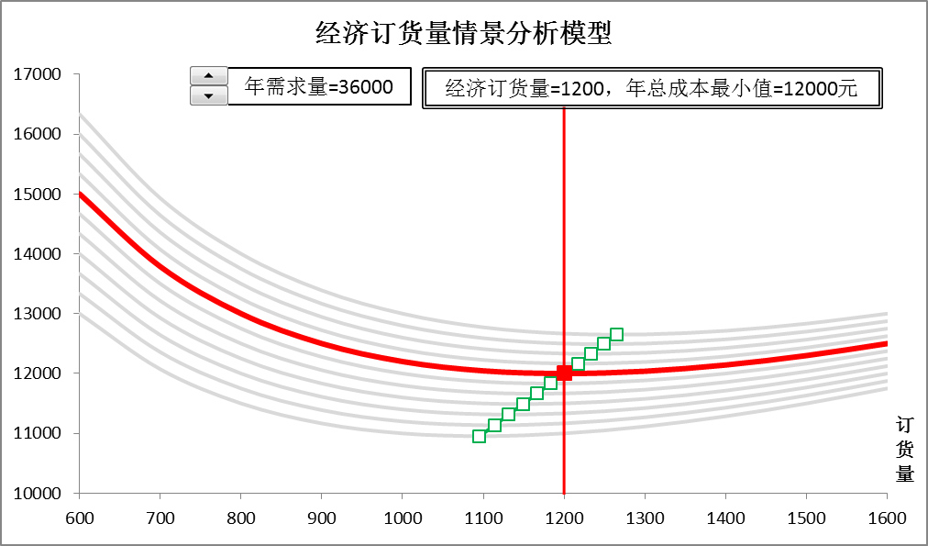
【例8-2】某公司全年需采购某种零件36000件，每次订货成本为200元，单件零件的储存一年的成本为10元，目前公司每次按900件订货。公司库存管理员想通过经济订货量模型分析每次订货900件是否是经济的? 如何调整订货策略？在公司实际运营中，年需求量不可能一成不变。为使模型能适用于不同的场景，我们考虑年需求量的可能在30000-40000之间变动。参考下面两图建立模型。

经济订货量分析图形
经济订货量分析模型
 | 年订货成本 |  | 年储存成本 |  | 年总成本
600 | 12000.00 | 600 | 3000.00 | 600 | 15000.00 |  |  | 900
700 | 10285.71 | 700 | 3500.00 | 700 | 13785.71 |  |  | 900
800 | 9000.00 | 800 | 4000.00 | 800 | 13000.00 |  |  | 900
900 | 8000.00 | 900 | 4500.00 | 900 | 12500.00 |  |  | 900
1000 | 7200.00 | 1000 | 5000.00 | 1000 | 12200.00 |  |  | 900
1100 | 6545.45 | 1100 | 5500.00 | 1100 | 12045.45
1200 | 6000.00 | 1200 | 6000.00 | 1200 | 12000.00
1300 | 5538.46 | 1300 | 6500.00 | 1300 | 12038.46
1400 | 5142.86 | 1400 | 7000.00 | 1400 | 12142.86
1500 | 4800.00 | 1500 | 7500.00 | 1500 | 12300.00
1600 | 4500.00 | 1600 | 8000.00 | 1600 | 12500.00
年需求量=36000
订货量=900
经济订货量=1200，年总成本最小值=12000元

经济订货量情景分析图形
经济订货量情景分析模型
 | 30000 | 31000 | 32000 | 33000 | 34000 | 35000 | 36000 | 37000 | 38000 | 39000 | 40000 | 36000
600 | 0 | 0 | 0 | 0 | 0 | 0 | 0 | 0 | 0 | 0 | 0
700 | 0 | 0 | 0 | 0 | 0 | 0 | 0 | 0 | 0 | 0 | 0
800 | 0 | 0 | 0 | 0 | 0 | 0 | 0 | 0 | 0 | 0 | 0
900 | 0 | 0 | 0 | 0 | 0 | 0 | 0 | 0 | 0 | 0 | 0
1000 | 0 | 0 | 0 | 0 | 0 | 0 | 0 | 0 | 0 | 0 | 0
1100 | 0 | 0 | 0 | 0 | 0 | 0 | 0 | 0 | 0 | 0 | 0
1200 | 0 | 0 | 0 | 0 | 0 | 0 | 0 | 0 | 0 | 0 | 0
1300 | 0 | 0 | 0 | 0 | 0 | 0 | 0 | 0 | 0 | 0 | 0
1400 | 0 | 0 | 0 | 0 | 0 | 0 | 0 | 0 | 0 | 0 | 0
1500 | 0 | 0 | 0 | 0 | 0 | 0 | 0 | 0 | 0 | 0 | 0
1600 | 0 | 0 | 0 | 0 | 0 | 0 | 0 | 0 | 0 | 0 | 0
年需求量=36000
经济订货量=1200，年总成本最小值=12000元

